GRS-VERDE
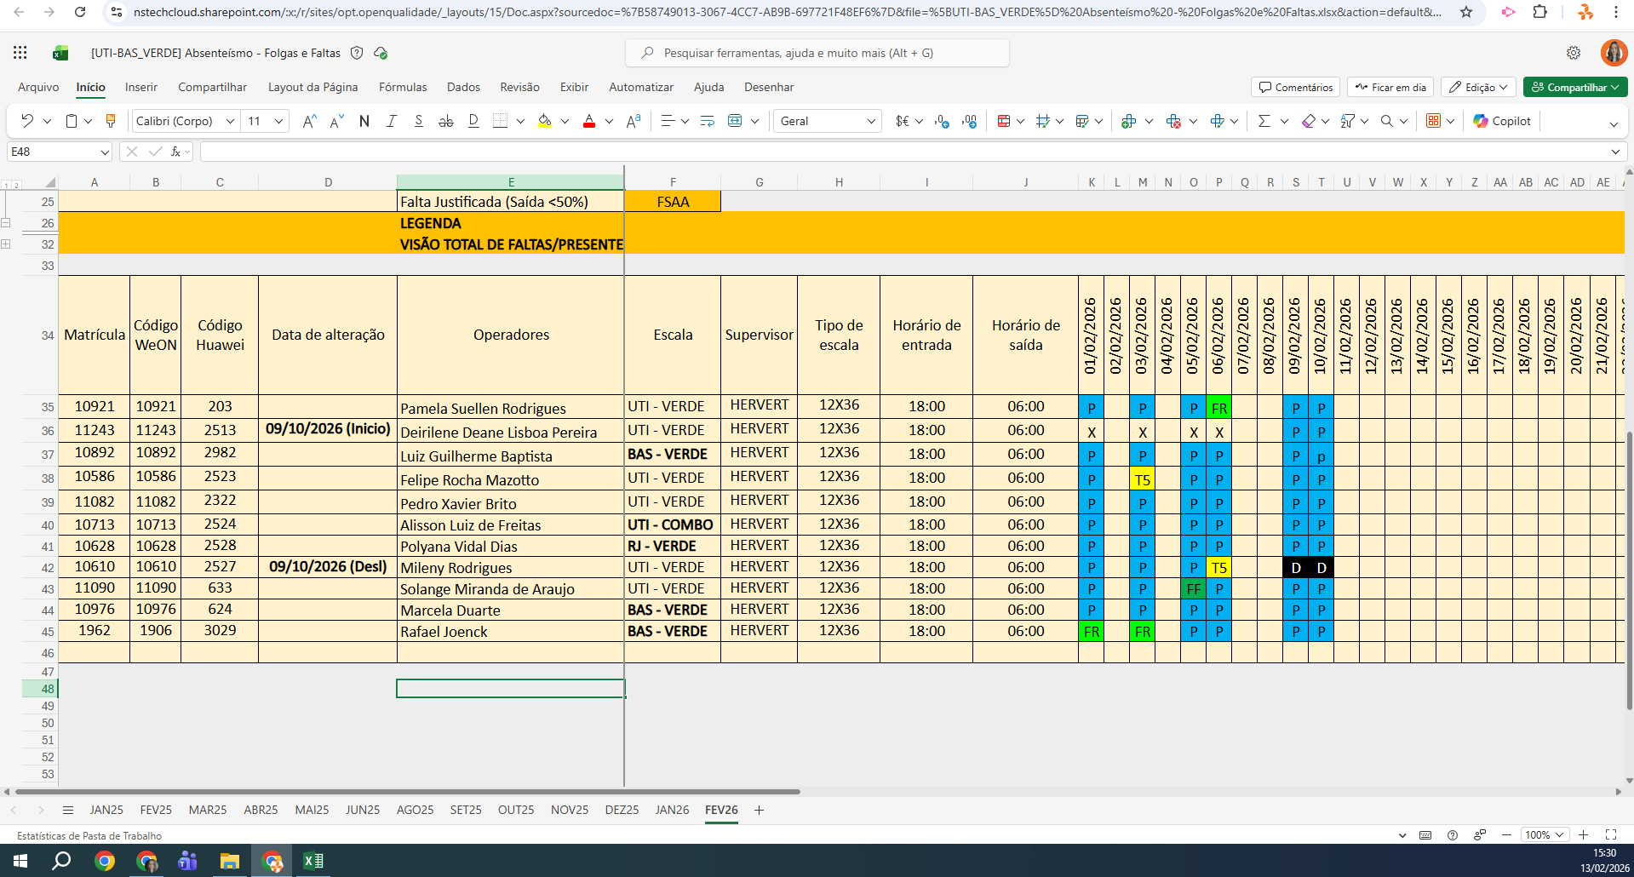
MATRICULA | ID WEON | ID HUAWEI | NOME | STATUS | TURNO / OPERAÇÃO | SUPERVISOR | SETOR | OBS | OPERACIONAL | OPERACIONAL | STATUS | QTD
10921 | 10921 | 203 | Pamela Suellen Rodrigues | INATIVO | UTI - VERDE | Hervert Moreira | UTI | FÉRIAS | FÉRIAS | FÉRIAS | ATIVO | 7
11243 | 11243 | 2513 | Deirilene Deane Lisboa Pereira | INATIVO | UTI - VERDE | Hervert Moreira | UTI | NÃO AUDITAR | NÃO AUDITAR | NÃO AUDITAR | INATIVO | 3
10892 | 10892 | 2982 | Luiz Guilherme Baptista | INATIVO | BAS - VERDE | Hervert Moreira | BAS | NÃO AUDITAR | NÃO AUDITAR | NÃO AUDITAR | Total Geral | 10
10586 | 10586 | 2523 | Felipe Rocha Mazotto | ATIVO | UTI - VERDE | Hervert Moreira | UTI |  | OK | OK
11082 | 11082 | 2322 | Pedro Xavier Brito | ATIVO | UTI - VERDE | Hervert Moreira | UTI |  | OK | OK
10713 | 10713 | 2524 | Alisson Luiz de Freitas | ATIVO | UTI - COMBO | Hervert Moreira | UTI |  | OK | OK
10628 | 10628 | 2528 | Polyana Vidal Dias | ATIVO | RJ - VERDE | Hervert Moreira | UTI (RJ) |  | OK | OK
11090 | 11090 | 633 | Solange Miranda de Araujo | ATIVO | UTI - VERDE | Hervert Moreira | UTI |  | OK | OK
10976 | 10976 | 624 | Marcela Duarte | ATIVO | BAS - VERDE | Hervert Moreira | BAS |  | OK | OK
1962 | 1906 | 3029 | Rafael Joenck | ATIVO | BAS - VERDE | Hervert Moreira | BAS |  | OK | OK
 |  |  |  |  |  |  |  |  | 0 | 0

